Process Flow (Stock Manage)
Process Flow "Stock Management"
912

Diagram of Inventory Movement
Vendor
702
911
702
Customer

BTMV

RM W/H
Production
FG W/H

Unrestricted
261
Unrestricted
601
522
521
602
122
701
262
701
923
654
123
922
311/312
653

102
101
343
343
901
561
561
902

Blocked
Blocked
344
555
344
555
556
556
955
956
707
707
955
956

708
708
Migration
562

StepbyStep
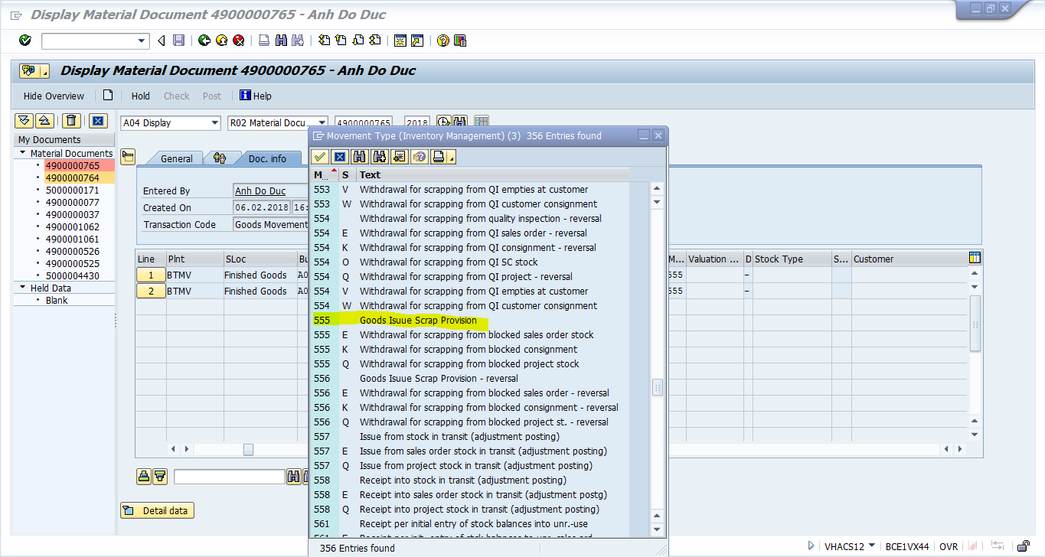
 | GI FOR SCRAP :
 | Từ kỳ tháng 07/2016 Accounting sẽ thực hiện bút toán Scrap trên SAP
 | Movement Type cho Scrap được tách thành 2 movement type như sau :
 | Movement Type |  |  |  |  |  |  |  |  |  |  | Nội dung
 | 555 |  | GI Scrap Provision |  |  |  |  |  |  |  | Sử dụng cho trường hợp Scrap có trích lập dự phòng
 | 556 |  | GI Scrap Provision Reversal |  |  |  |  |  |  |  | Bút toán đảo của Scrap có lập dự phòng
 | 955 |  | GI Scrap No Provision |  |  |  |  |  |  |  | Sử dụng cho trường hợp Scrap không trích lập dự phòng
 | 956 |  | GI Scrap No Provision Reversal |  |  |  |  |  |  |  | Bút toán đảo của Scrap không trích lập dự phòng

 | T-Code sử dụng : |  |  |  |  | MIGO_GI
 | Quy trình Scrap :
 | Bước 1 : Chuyển trạng thái vật tư cần Scrap sang Block
 |  | T-code : MIGO_TR
 |  | Movement Type : 344
 |  |  | Ví dụ : Tháng 04, hủy 100 lốp mã : PSR0V0563
 |  |  | 1. Chuyển trạng thái của 100 lốp PSR0V0563 sang Block
 |  |  |  | Không sinh ra Accounting Journal trong bước này.
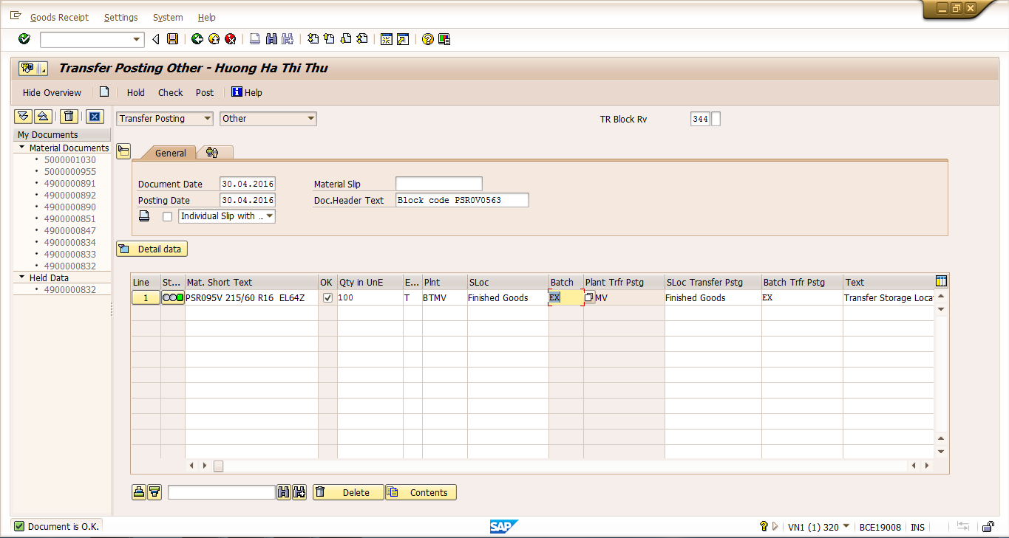

 | Bước 2 : GI scrap
 |  | T-code : MIGO_GI
 |  | Movement Type :
 |  |  |  |  | + 555 : Nếu trường hợp Scrap có trích lập dự phòng
(*)
 |  |  |  |  | + 955 : Nếu trường hợp không trích lập dự phòng
 |  |  |  |  | Accounting Journal : |  |  |  |  | Dr Finish Good_Manual (1550000) |  |  |  | Amount của bút toán này lấy giá Pre-detemine
 |  |  |  |  |  |  |  |  |  |  | Cr Finish Goods_Auto (1550001)
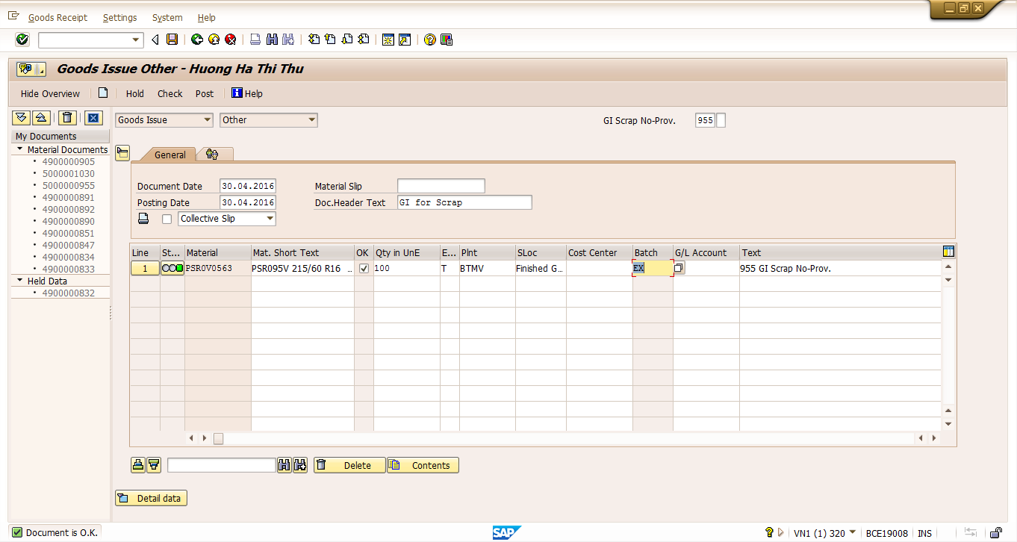

 |  |  |  | Dùng F-65 chuyển amount từ tài khoản Finish Goods Manual sang tài khoản COGS (63200000) (chỉ áp dụng với phần Non-prov.)
 |  |  |  |  |  | 1/ | Dr | COGS (63200000) |  |  |  |  | Amount = Amount của (*) |  |  | (Doc.Type : AB) | Transfer 131100 to 500000 \Scrap\PSR0V04S\67pcs
 |  |  |  |  |  |  |  | Cr Finish Goods_Manual (15500001) |  |  |  |  |  |  |  |  | (Giá * lấy ở MB51, số liệu trong tháng, FI Document)
Chờ cuối tháng đ/c mới làm: |  |  |  |  |  | 2/ | Post phần điều chỉnh (variance) giữa Pre-determine vs MMA :
 |  |  |  |  |  |  | Dr COGS (6320000) |  |  |  |  |  | Khi giá MMA > Giá Pre-determine |  | (Doc.Type : AD)
 |  |  |  |  |  |  |  | Cr Finish Goods_Manual (15500001)
 |  |  |  |  |  |  | Hoặc :
 |  |  |  |  |  |  | Dr Finish Goods_Manual (15500001) |  |  |  |  |  | Khi giá Giá MMA < Giá Pre-determine |  |  | (Doc.Type : AD)
 |  |  |  |  |  |  |  | Cr COGS (63200000)
 |  |  |  | Trong trường hợp Scrap có dự phòng (Mov. 555) có thể nhập trực tiếp tài khoản đối ứng vào trường G/L account như hình dưới :

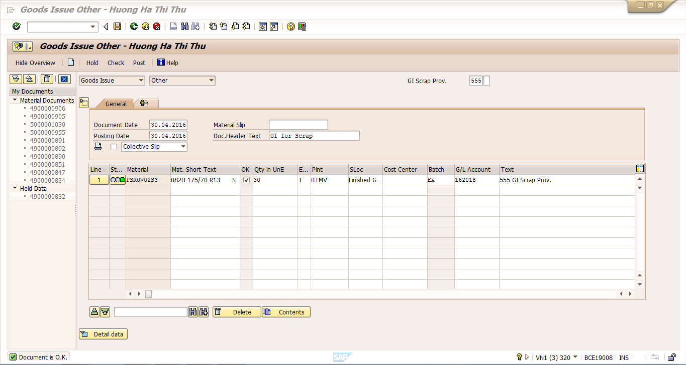

 |  |  |  |  | Accounting Journal :
 |  |  |  |  |  |  |  | Dr 162018 (Provision for diminution of inventory)
 |  |  |  |  |  |  |  |  | Cr Finish Goods_Auto (1550001)
 |  |  |  |  | Tương tự điều chỉnh MMA vs Pre-determine như 2/

 |  | Lưu ý: Chọn đúng Movement Type nếu có Provision

